kain Manhaj
RINCIAN ANGGARAN BIAYA (RAB)

Pekerjaan |  | : | Pengadaan Perlengkapan Kain Manasik Haji
Lokasi |  | : | Unit Pusat Ma'had Al-Jami'ah UIN Maulana Malik Ibrahim Malang
Tahun Anggaran |  | : | 2018

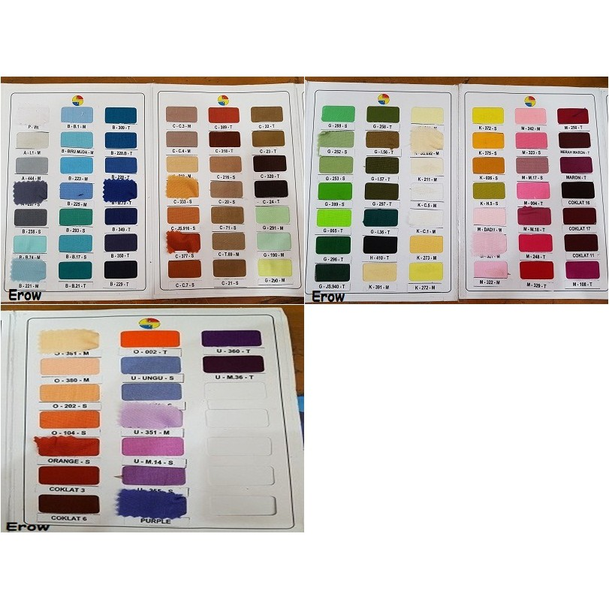
g
No | Uraian | Volume |  | Harga Satuan (RP) | Jumlah | Spek dan Kode Warna (sesuai dg abjad)
1 | Kain Erow (1,15 m x 1,15 m) di Neci
 | a. Eroww warna ungu (U-M.14-S) | 551.00 | Helai

d
 | b. Erow warna biru (B-223-M) | 340.00 | Helai

b
 | c. Erow warna pink (M-004-T) | 565.00 | Helai
c
 | d. Erow warna kuning mustard (K-273-S) | 385.00 | Helai
e
 | e. Erow warna hijau toska (B-233-S) | 32.00 | Helai

 | f. Erow warna abu-abu muda (B-221-N) | 161.00 | Helai
f
 | Kain Erow (0,5 m x 1,5 m) di Neci
 | g. Erow warna putih (P-) | 1,370.00 | Helai

Contoh kain yg sudah dineci
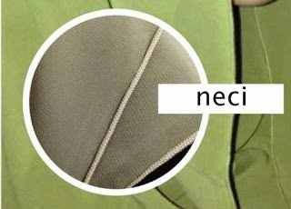
 | Jumlah | 3,404.00
Terbilang :

a
a

